상품제안서
금지 스마트가리비상패 / 원목상패 GA9-139-1 | 상품코드: S18093

 |  |  |  |  |  |  | 02-713-8555 | www.synergygift.co.kr
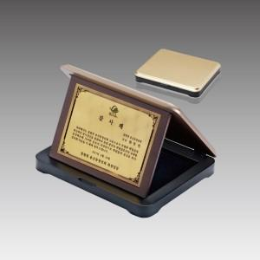

【상세/제작정보】 | 낱개주문 및 소량 주문 가능합니다. 콜센터로 문의주세요.

【인쇄/포장옵션】 | 풀칼라 / 우단케이스

【공급단가】 | 수량 | 8~ | 30~ | 50~ | 100~ | 500~
*VAT별도 | 단가 | 46,980원 | 45,240원 | 43,500원 | 41,760원 | 40,720원

【상품 URL】 | https://www.synergygift.co.kr:443/src/goods_detail.php?gdno=10359

